报价策略
喷油器 |  |  |  |  |  |  |  |  | （A2080）ISF系列散件全品种 |  |  |  |  |  |  |  | 卡友配 |  |  |  |  |  |  | 一单一议
供货号 | 品名 | 库存 | 数量 | 牌价单价 | 牌价总金额 | 折扣下点 | 折后单价 |  | 牌价单价范围（元） | 项数 | 项数占比 | 折扣下点 | 牌价总金额 | 金额占比 | 福田政策 | 数量 | 供货号 | 品名 | 牌价单价 | 牌价总金额 | 折扣下点 | 折扣系数 | 折后单价 | 含税进价 | 顶格政策
5283275 | 喷油器 | 有 | 12 |  | ￥8,160.00 | / | ￥680.00 | 库存一口价 | 单价 小于等于5 | 12 | 9.45% | 无 | ￥10,171.68 | 0.81% | 25.5 | 16 | J100D2.800001AE5321 | ISF2.8短缸体合件-卡友配 | ￥8,137.01 | ￥130,192.16 | 13 | 0.87 | ￥7,079.20 | 6272 | 18
5296723 | 喷油器 | 有 | 6 |  | ￥4,896.00 | / | ￥816.00 | 库存一口价 | 单价 5＜且≤50 | 37 | 29.13% | 15-17 | ￥84,941.18 | 6.74% | 25.5 | 20 | J100C2.800001AJTBE5321 | ISF2.8长缸体合件简体版-卡友配 | ￥13,563.45 | ￥271,269.00 | 13 | 0.87 | ￥11,800.20 | 10455 | 18
5589197 | 喷油器 | 无 | 40 | ￥858.85 | ￥34,353.88 | 16 | ￥721.43 |  | 单价50<且≤1000 | 64 | 50.39% | 数量小于30的，下23；数量大于等于30件的下24 本月福田任务没有完成，缺200万元 | ￥425,711.84 | 33.79% | 25.5 | 4 | J100C2.800001AJTBE5321 | ISF2.8长缸体合件简体版-卡友配 | ￥13,563.45 | ￥54,253.80 | 13 | 0.87 | ￥11,800.20 | 10455 | 18
5347134 | 喷油器 | 有 | 400 |  | ￥181,600.00 | / | ￥430.00 | 库存一口价 | 单价1000<且≤10000 | 14 | 11.02% | 数量小于10的，下24； 数量大于等于10件的下25.5 本月福田任务没有完成，缺200万元 | ￥739,170.82 | 58.66% | 25.5 |  |  |  |  | ￥455,714.96 |  |  |  | S
 |  |  |  |  | ￥229,009.88 |  |  |  | 10000以上 | 0 | 0.00% |  |  |  | 25.5 |  | 9月18日，供应部王双说卡友配大于10万下13个点
 |  |  |  |  |  |  |  |  |  | 127 |  |  | ￥1,259,995.52
滤清器供货号
滤清器供货号 | 品名 | 库存 | 数量 | 牌价单价 | 牌价总金额 | 折扣下点 | 折后单价 |  | E9300/E3544 |  |  |  |  |  |  | 数量 | 供货号 | 品名 | 牌价单价 | 牌价总金额 | 折扣 | 折后单价
FP1110210001A0A2076 | 福田滤清器A2076弗列加 | 22 | 40 | ￥388.80 | ￥15,552.00 | 13 | ￥338.26 |  | 牌价单价范围 | 项数 | 项数占比 | 折扣下点 | 牌价总金额 | 金额占比 | 欧康政策 | 3台 | SASH0000743E9300 | 2.5中缸总成 | ￥8,018.64 | ￥24,055.92 | 25 | ￥6,013.98
S5262313A2076 | 福田滤清器A2076弗列加 |  | 36 | ￥66.00 | ￥2,376.00 | / | ￥46.50 | 库存一口价 | 不区别 | 20 | 100.00% | 1000元以上数量大于30下17个点；剩余下15个点 | ￥71,105.06 | 100.00% | 17 | 5台 | SAM40000788E9300 | 2.5长缸体总成 | ￥13,661.76 | ￥68,308.80 | 25 | ￥10,246.32
SFS19925WUMFA2076 | 福田滤清器A2076弗列加 | 6934 | 924 | ￥77.60 | ￥71,702.40 | / | ￥51.00 | 库存一口价 |  |  |  |  |  |  |  |  |  |  |  | ￥92,364.72
 |  |  |  |  | ￥89,630.40

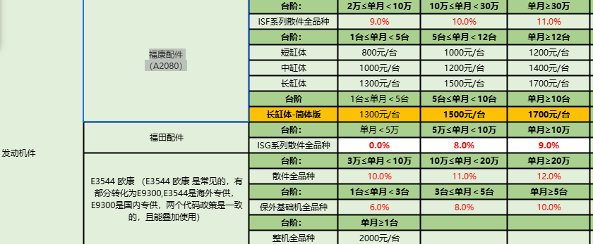
燃油泵
供货号 | 品名 | 库存 | 数量 | 牌价单价 | 牌价总金额 | 折扣下点 | 折后单价
5256607 | 燃油泵 | 无 | 1 | ￥4,271.43 | ￥4,271.43 | 24 | ￥2,700.00 | BOSCH全新中性包装一口价格
5318651 | 燃油泵 | 有 | 2 |  | ￥4,134.00 | / | ￥2,067.00 | 库存一口价
4990601 | 燃油泵 | 无 | 2 | ￥5,222.72 | ￥10,445.43 | 24 | ￥3,969.26
 |  |  |  |  | ￥18,850.86

滤清器供货号
滤清器供货号 | 品名 | 库存 | 数量 | 牌价单价 | 牌价总金额 | 折扣下点 | 折后单价
FL111000000692A6393 | 滤清器A6393 | 无 | 150 | ￥120.58 | ￥18,087.00 | 19 | ￥101.29
WFF5706A6393 | 滤清器A6393 | 无 | 30 | ￥98.28 | ￥2,948.40 | 19 | ￥82.56
 |  |  |  |  | ￥21,035.40

东亚
供货号 | 品名 | 库存 | 数量 | 牌价单价 | 牌价总金额 | 折扣下点 | 折后单价
E5285501 | 后处理装置密封垫 | 无 | 30 | ￥12.34 | ￥370.20 | 7 | ￥11.48 | 东亚包装
国6后处理件下4个点

